FORMATO GQ-016
PROPUESTA DE MEJORA | PROPUESTA DE MEJORA O INNOVACIÓN |  |  |  | REGISTRO
 |  |  |  |  | COPIA CONTROLADA
 |  |  |  |  | COD GQ-016-R | VERSION 0,5
 |  |  |  |  | FECHA 18-mar-21 | PAGINA 1 DE 1

Nombre de la propuesta: | Integración reporte de estado de envÍos de Servientrega con los archivos del centro de gestión.
Nombre de la persona o equipo que genera la PM: | Lini Jhojana Hernández Mora

SITUACIÓN INICIAL |  |  | SITUACIÓN FINAL
Por parte del cliente Redeban, se reciben ordenes de cambio que se atienden por medio de envíos a través de operador logístico, al momento de recibir la solicitud, el CG realiza la validación del requerimiento y procede a crear la SSN y posteriormente la OT, esta es asignada a la bodega definida, el personal de bodega procede a realizar el envío de los paquetes y en mantum relaciona el numero de la guía con la cual se hace el envío, para posterior documentación y rastreo de la misma. El anterior proceso se repite con cada una de las OC y la búsqueda de esas guías es manual y una a una en la web del operador, esto hace que los tiempos de búsqueda, documentación y cierre de las actividades se a mayor. En promedio mensual se reciben 1000 Ordenes de cambio de este tipo. |  |  | Se realiza sesión con el operado logístico para validar estados de guías vencidas, en esta reunión se logró que el operador nos mostrará una forma de descargar un informe consolidado del estado actual de todas las guías generadas en el un periodo de tiempo determinado( máximo 30 días), nos asignaron usuario y clave para que desde el CG se pudiese descargar las veces que sea necesario en el dia y adicional a ello este informe es actualizado en linea por serientrega cada 1 hora. Este reporte es un archivo plano en Excel que logramos adicionar al archivo del CG y formularlo de tal forma que nos muestre en nuestro archivo en línea el estado de los envíos y adicional nos trae detallado la observación de las novedades que se presentan en algunas de dichas guias.

FOTO O DIBUJO INICIAL |  |  | FOTO O DIBUJO FINAL
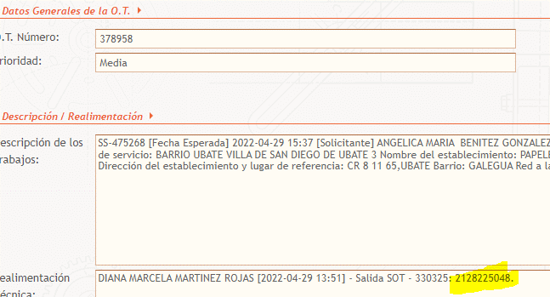 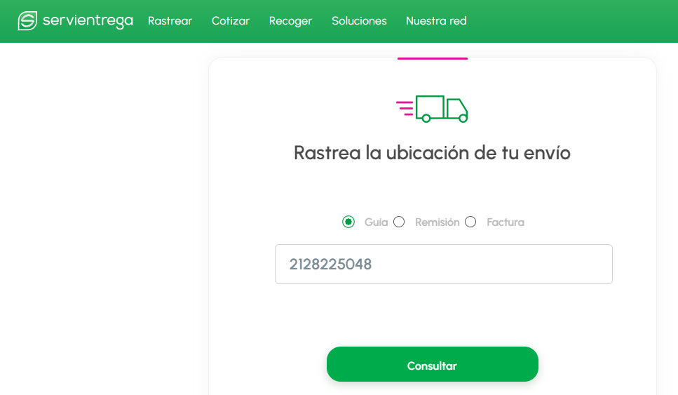 |  |  | 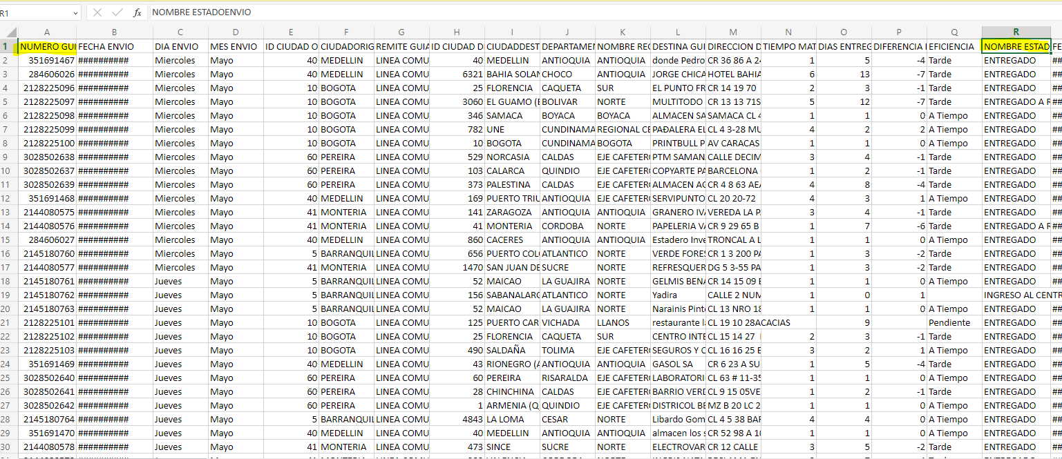 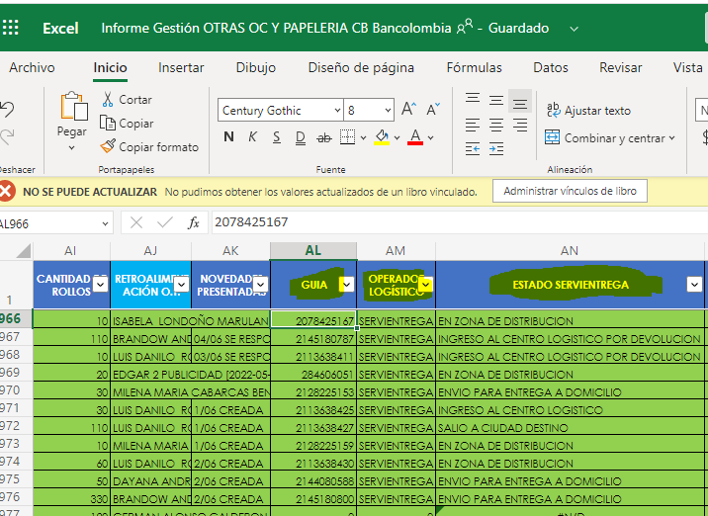

Objetivo: | Optimización de los tiempos de consultas de las guias de envios, tener información en tiempo real de estados y mejoras en los ANS para cierres oportunos de las Ordenes de cambio
Alcance: | Proyecto Banca
Requerimientos: | Para la elaboración de esta propuesta de mejora se necesitó tiempo para organizar la información y colaboración por parte del asesor de Servientrega, espero que sea bien recibida por la compañía.

Elaborado por: Coordinadora Sistemas Integrados de Gestión Natalia Lopez Marin |  | Revisado por: Dirección de I+D Marlon Alberto Hernández Arboleda |  | Aprobado por: Director de procesos Walter Jimenez

